H_LBW
入力は種別ごとにカラーリングする
■ Variation
■ Vehicle Information
■ Power pass time
■ Other Domain
■ HardWire
■ CAN Rx Hook timeout
■ CAN Rx Hook Flag
■ CAN Rx Hook Signal
■ CAN Rx Message Status & Signal
■ （上記以外）
 |  |  |  |  |  |  |  |  |  |  |  |  |  |  |  |  |  |  |  |  |  |  |  |  |  |  |  |  |  |  |  |  | → | bit
 | Table Type | INDEX | 31 | 30 | 29 | 28 | 27 | 26 | 25 | 24 | 23 | 22 | 21 | 20 | 19 | 18 | 17 | 16 | 15 | 14 | 13 | 12 | 11 | 10 | 9 | 8 | 7 | 6 | 5 | 4 | 3 | 2 | 1 | 0 | REQ
 | Index Table |  | ALERT_VOM_RWT_EN | [reserved] | ALERT_VOM_VCS_ON | ALERT_VOM_IGN_ON | ALERT_VOM_IGN_OFF_WT | ALERT_VOM_IGN_OFF | ALERT_VOM_BAT_WT | ALERT_VOM_BAT_AO | [reserved] | [reserved] | [reserved] | [reserved] | [reserved] | [reserved] | [reserved] | [reserved] | [reserved] | [reserved] | [reserved] | [reserved] | [reserved] | [reserved] | [reserved] | [reserved] | [reserved] | [reserved] | [reserved] | EHV1S26_STS |  | EVBATLO_SIG |  |  |  | シート名称は、CH Nameと同じにすること。 1CHしか存在しない場合、機能名と同じにすること。
Master Table |  |  |  |  |  |  |  |  |  |  |  |  |  |  |  |  |  |  |  |  |  |  |  |  |  |  |  |  |  |  |  |  |  |  |  | 貼り付けコード
 |  |  |  |  |  |  |  |  |  |  |  |  |  |  |  |  |  |  |  |  |  |  |  |  |  |  |  |  |  |  |  |  |  |  |  | static const U4 u4_sp_ALERT_H_LBW_CRIT[ALERT_H_LBW_NUM_DST] = { | static const U4 u4_sp_ALERT_H_LBW_MASK[ALERT_H_LBW_NUM_DST] = { | static const U1 u1_sp_ALERT_H_LBW_DST[ALERT_H_LBW_NUM_DST] = { | const ST_ALERT_MTRX st_gp_ALERT_H_LBW_MTRX[1] = { | #define ALERT_H_LBW_NUM_DST (32U)
 | Table H_LBW | 0 | × | × | × | × | × | × | × | × | × | × | × | × | × | × | × | × | × | × | × | × | × | × | × | × | × | × | × | 0 | 0 | 0 | 0 | 0 | UNKNOWN | (U4)0x00000000U, /* 00 UNKNOWN */ | (U4)0x0000001FU, /* 00 UNKNOWN */ | (U1)ALERT_REQ_UNKNOWN, /* 00 UNKNOWN */ | { | MtxSrch変数名 | H_LBW
 |  | 1 | × | × | × | × | × | × | × | × | × | × | × | × | × | × | × | × | × | × | × | × | × | × | × | × | × | × | × | 0 | 0 | 0 | 0 | 1 | PRMRYCHK | (U4)0x00000001U, /* 01 PRMRYCHK */ | (U4)0x0000001FU, /* 01 PRMRYCHK */ | (U1)ALERT_REQ_H_LBW_PRMRYCHK, /* 01 PRMRYCHK */ | &u4_s_AlertH_lbwSrcchk, /* fp_u4_SRC_CHK */ | Use MtxSrch | 0
 |  | 2 | × | × | × | × | × | × | × | × | × | × | × | × | × | × | × | × | × | × | × | × | × | × | × | × | × | × | × | 0 | 0 | 0 | 1 | 0 | LOWBATNOTE | (U4)0x00000002U, /* 02 LOWBATNOTE */ | (U4)0x0000001FU, /* 02 LOWBATNOTE */ | (U1)ALERT_REQ_H_LBW_LOWBATNOTE, /* 02 LOWBATNOTE */ | vdp_PTR_NA, /* fp_vd_XDST */ | CRIT_NAME | u4_sp_ALERT_H_LBW_CRIT
 |  | 3 | × | × | × | × | × | × | × | × | × | × | × | × | × | × | × | × | × | × | × | × | × | × | × | × | × | × | × | 0 | 0 | 0 | 1 | 1 | LOWBATWNG | (U4)0x00000003U, /* 03 LOWBATWNG */ | (U4)0x0000001FU, /* 03 LOWBATWNG */ | (U1)ALERT_REQ_H_LBW_LOWBATWNG, /* 03 LOWBATWNG */ |  | MASK_NAME | u4_sp_ALERT_H_LBW_MASK
 |  | 4 | × | × | × | × | × | × | × | × | × | × | × | × | × | × | × | × | × | × | × | × | × | × | × | × | × | × | × | 0 | 0 | 1 | 0 | 0 | BATTEMPWNG | (U4)0x00000004U, /* 04 BATTEMPWNG */ | (U4)0x0000001FU, /* 04 BATTEMPWNG */ | (U1)ALERT_REQ_H_LBW_BATTEMPWNG, /* 04 BATTEMPWNG */ | (const U4 *)vdp_PTR_NA, /* u4p_MASK */ | MTXSRCH_DEF | ALERT_H_LBW_NUM_DST
 |  | 5 | × | × | × | × | × | × | × | × | × | × | × | × | × | × | × | × | × | × | × | × | × | × | × | × | × | × | × | 0 | 0 | 1 | 0 | 1 | UNKNOWN | (U4)0x00000005U, /* 05 UNKNOWN */ | (U4)0x0000001FU, /* 05 UNKNOWN */ | (U1)ALERT_REQ_UNKNOWN, /* 05 UNKNOWN */ | (const U4 *)vdp_PTR_NA, /* u4p_CRIT */ | MTXSRCH_OUT_DEF | u1_sp_ALERT_H_LBW_DST
 |  | 6 | × | × | × | × | × | × | × | × | × | × | × | × | × | × | × | × | × | × | × | × | × | × | × | × | × | × | × | 0 | 0 | 1 | 1 | 0 | UNKNOWN | (U4)0x00000006U, /* 06 UNKNOWN */ | (U4)0x0000001FU, /* 06 UNKNOWN */ | (U1)ALERT_REQ_UNKNOWN, /* 06 UNKNOWN */ |  | ALERT_MTRX_NAME | st_gp_ALERT_H_LBW_MTRX[1]
 |  | 7 | × | × | × | × | × | × | × | × | × | × | × | × | × | × | × | × | × | × | × | × | × | × | × | × | × | × | × | 0 | 0 | 1 | 1 | 1 | UNKNOWN | (U4)0x00000007U, /* 07 UNKNOWN */ | (U4)0x0000001FU, /* 07 UNKNOWN */ | (U1)ALERT_REQ_UNKNOWN, /* 07 UNKNOWN */ | &u1_sp_ALERT_H_LBW_DST[0], /* u1p_DST */ | SRCH_NUM | 32
 |  | 8 | × | × | × | × | × | × | × | × | × | × | × | × | × | × | × | × | × | × | × | × | × | × | × | × | × | × | × | 0 | 1 | 0 | 0 | 0 | UNKNOWN | (U4)0x00000008U, /* 08 UNKNOWN */ | (U4)0x0000001FU, /* 08 UNKNOWN */ | (U1)ALERT_REQ_UNKNOWN, /* 08 UNKNOWN */ | (U2)ALERT_H_LBW_NUM_DST, /* u2_num_srch */ | SRC CHK | u4_s_AlertH_lbwSrcchk
 |  | 9 | × | × | × | × | × | × | × | × | × | × | × | × | × | × | × | × | × | × | × | × | × | × | × | × | × | × | × | 0 | 1 | 0 | 0 | 1 | UNKNOWN | (U4)0x00000009U, /* 09 UNKNOWN */ | (U4)0x0000001FU, /* 09 UNKNOWN */ | (U1)ALERT_REQ_UNKNOWN, /* 09 UNKNOWN */ | (U1)ALERT_VOM_IGN_ON /* u1_vom_act */ | RWTX | NULL
 |  | 10 | × | × | × | × | × | × | × | × | × | × | × | × | × | × | × | × | × | × | × | × | × | × | × | × | × | × | × | 0 | 1 | 0 | 1 | 0 | UNKNOWN | (U4)0x0000000AU, /* 10 UNKNOWN */ | (U4)0x0000001FU, /* 10 UNKNOWN */ | (U1)ALERT_REQ_UNKNOWN, /* 10 UNKNOWN */ | } | ACT | ALERT_VOM_IGN_ON
 |  | 11 | × | × | × | × | × | × | × | × | × | × | × | × | × | × | × | × | × | × | × | × | × | × | × | × | × | × | × | 0 | 1 | 0 | 1 | 1 | UNKNOWN | (U4)0x0000000BU, /* 11 UNKNOWN */ | (U4)0x0000001FU, /* 11 UNKNOWN */ | (U1)ALERT_REQ_UNKNOWN, /* 11 UNKNOWN */ | }; | ALERT_MTRX変数名 | H_LBW
 |  | 12 | × | × | × | × | × | × | × | × | × | × | × | × | × | × | × | × | × | × | × | × | × | × | × | × | × | × | × | 0 | 1 | 1 | 0 | 0 | UNKNOWN | (U4)0x0000000CU, /* 12 UNKNOWN */ | (U4)0x0000001FU, /* 12 UNKNOWN */ | (U1)ALERT_REQ_UNKNOWN, /* 12 UNKNOWN */
 |  | 13 | × | × | × | × | × | × | × | × | × | × | × | × | × | × | × | × | × | × | × | × | × | × | × | × | × | × | × | 0 | 1 | 1 | 0 | 1 | UNKNOWN | (U4)0x0000000DU, /* 13 UNKNOWN */ | (U4)0x0000001FU, /* 13 UNKNOWN */ | (U1)ALERT_REQ_UNKNOWN, /* 13 UNKNOWN */
 |  | 14 | × | × | × | × | × | × | × | × | × | × | × | × | × | × | × | × | × | × | × | × | × | × | × | × | × | × | × | 0 | 1 | 1 | 1 | 0 | UNKNOWN | (U4)0x0000000EU, /* 14 UNKNOWN */ | (U4)0x0000001FU, /* 14 UNKNOWN */ | (U1)ALERT_REQ_UNKNOWN, /* 14 UNKNOWN */
 |  | 15 | × | × | × | × | × | × | × | × | × | × | × | × | × | × | × | × | × | × | × | × | × | × | × | × | × | × | × | 0 | 1 | 1 | 1 | 1 | UNKNOWN | (U4)0x0000000FU, /* 15 UNKNOWN */ | (U4)0x0000001FU, /* 15 UNKNOWN */ | (U1)ALERT_REQ_UNKNOWN, /* 15 UNKNOWN */
 |  | 16 | × | × | × | × | × | × | × | × | × | × | × | × | × | × | × | × | × | × | × | × | × | × | × | × | × | × | × | 1 | 0 | 0 | 0 | 0 | LOWBATNOTE | (U4)0x00000010U, /* 16 LOWBATNOTE */ | (U4)0x0000001FU, /* 16 LOWBATNOTE */ | (U1)ALERT_REQ_H_LBW_LOWBATNOTE, /* 16 LOWBATNOTE */
 |  | 17 | × | × | × | × | × | × | × | × | × | × | × | × | × | × | × | × | × | × | × | × | × | × | × | × | × | × | × | 1 | 0 | 0 | 0 | 1 | LOWBATNOTE | (U4)0x00000011U, /* 17 LOWBATNOTE */ | (U4)0x0000001FU, /* 17 LOWBATNOTE */ | (U1)ALERT_REQ_H_LBW_LOWBATNOTE, /* 17 LOWBATNOTE */
 |  | 18 | × | × | × | × | × | × | × | × | × | × | × | × | × | × | × | × | × | × | × | × | × | × | × | × | × | × | × | 1 | 0 | 0 | 1 | 0 | LOWBATNOTE | (U4)0x00000012U, /* 18 LOWBATNOTE */ | (U4)0x0000001FU, /* 18 LOWBATNOTE */ | (U1)ALERT_REQ_H_LBW_LOWBATNOTE, /* 18 LOWBATNOTE */
 |  | 19 | × | × | × | × | × | × | × | × | × | × | × | × | × | × | × | × | × | × | × | × | × | × | × | × | × | × | × | 1 | 0 | 0 | 1 | 1 | LOWBATNOTE | (U4)0x00000013U, /* 19 LOWBATNOTE */ | (U4)0x0000001FU, /* 19 LOWBATNOTE */ | (U1)ALERT_REQ_H_LBW_LOWBATNOTE, /* 19 LOWBATNOTE */
 |  | 20 | × | × | × | × | × | × | × | × | × | × | × | × | × | × | × | × | × | × | × | × | × | × | × | × | × | × | × | 1 | 0 | 1 | 0 | 0 | LOWBATNOTE | (U4)0x00000014U, /* 20 LOWBATNOTE */ | (U4)0x0000001FU, /* 20 LOWBATNOTE */ | (U1)ALERT_REQ_H_LBW_LOWBATNOTE, /* 20 LOWBATNOTE */
 |  | 21 | × | × | × | × | × | × | × | × | × | × | × | × | × | × | × | × | × | × | × | × | × | × | × | × | × | × | × | 1 | 0 | 1 | 0 | 1 | LOWBATNOTE | (U4)0x00000015U, /* 21 LOWBATNOTE */ | (U4)0x0000001FU, /* 21 LOWBATNOTE */ | (U1)ALERT_REQ_H_LBW_LOWBATNOTE, /* 21 LOWBATNOTE */
 |  | 22 | × | × | × | × | × | × | × | × | × | × | × | × | × | × | × | × | × | × | × | × | × | × | × | × | × | × | × | 1 | 0 | 1 | 1 | 0 | LOWBATNOTE | (U4)0x00000016U, /* 22 LOWBATNOTE */ | (U4)0x0000001FU, /* 22 LOWBATNOTE */ | (U1)ALERT_REQ_H_LBW_LOWBATNOTE, /* 22 LOWBATNOTE */
 |  | 23 | × | × | × | × | × | × | × | × | × | × | × | × | × | × | × | × | × | × | × | × | × | × | × | × | × | × | × | 1 | 0 | 1 | 1 | 1 | LOWBATNOTE | (U4)0x00000017U, /* 23 LOWBATNOTE */ | (U4)0x0000001FU, /* 23 LOWBATNOTE */ | (U1)ALERT_REQ_H_LBW_LOWBATNOTE, /* 23 LOWBATNOTE */
 |  | 24 | × | × | × | × | × | × | × | × | × | × | × | × | × | × | × | × | × | × | × | × | × | × | × | × | × | × | × | 1 | 1 | 0 | 0 | 0 | LOWBATNOTE | (U4)0x00000018U, /* 24 LOWBATNOTE */ | (U4)0x0000001FU, /* 24 LOWBATNOTE */ | (U1)ALERT_REQ_H_LBW_LOWBATNOTE, /* 24 LOWBATNOTE */
 |  | 25 | × | × | × | × | × | × | × | × | × | × | × | × | × | × | × | × | × | × | × | × | × | × | × | × | × | × | × | 1 | 1 | 0 | 0 | 1 | LOWBATNOTE | (U4)0x00000019U, /* 25 LOWBATNOTE */ | (U4)0x0000001FU, /* 25 LOWBATNOTE */ | (U1)ALERT_REQ_H_LBW_LOWBATNOTE, /* 25 LOWBATNOTE */
 |  | 26 | × | × | × | × | × | × | × | × | × | × | × | × | × | × | × | × | × | × | × | × | × | × | × | × | × | × | × | 1 | 1 | 0 | 1 | 0 | LOWBATNOTE | (U4)0x0000001AU, /* 26 LOWBATNOTE */ | (U4)0x0000001FU, /* 26 LOWBATNOTE */ | (U1)ALERT_REQ_H_LBW_LOWBATNOTE, /* 26 LOWBATNOTE */
 |  | 27 | × | × | × | × | × | × | × | × | × | × | × | × | × | × | × | × | × | × | × | × | × | × | × | × | × | × | × | 1 | 1 | 0 | 1 | 1 | LOWBATNOTE | (U4)0x0000001BU, /* 27 LOWBATNOTE */ | (U4)0x0000001FU, /* 27 LOWBATNOTE */ | (U1)ALERT_REQ_H_LBW_LOWBATNOTE, /* 27 LOWBATNOTE */
 |  | 28 | × | × | × | × | × | × | × | × | × | × | × | × | × | × | × | × | × | × | × | × | × | × | × | × | × | × | × | 1 | 1 | 1 | 0 | 0 | LOWBATNOTE | (U4)0x0000001CU, /* 28 LOWBATNOTE */ | (U4)0x0000001FU, /* 28 LOWBATNOTE */ | (U1)ALERT_REQ_H_LBW_LOWBATNOTE, /* 28 LOWBATNOTE */
 |  | 29 | × | × | × | × | × | × | × | × | × | × | × | × | × | × | × | × | × | × | × | × | × | × | × | × | × | × | × | 1 | 1 | 1 | 0 | 1 | LOWBATNOTE | (U4)0x0000001DU, /* 29 LOWBATNOTE */ | (U4)0x0000001FU, /* 29 LOWBATNOTE */ | (U1)ALERT_REQ_H_LBW_LOWBATNOTE, /* 29 LOWBATNOTE */
 |  | 30 | × | × | × | × | × | × | × | × | × | × | × | × | × | × | × | × | × | × | × | × | × | × | × | × | × | × | × | 1 | 1 | 1 | 1 | 0 | LOWBATNOTE | (U4)0x0000001EU, /* 30 LOWBATNOTE */ | (U4)0x0000001FU, /* 30 LOWBATNOTE */ | (U1)ALERT_REQ_H_LBW_LOWBATNOTE, /* 30 LOWBATNOTE */
 |  | 31 | × | × | × | × | × | × | × | × | × | × | × | × | × | × | × | × | × | × | × | × | × | × | × | × | × | × | × | 1 | 1 | 1 | 1 | 1 | LOWBATNOTE | (U4)0x0000001FU /* 31 LOWBATNOTE */ | (U4)0x0000001FU /* 31 LOWBATNOTE */ | (U1)ALERT_REQ_H_LBW_LOWBATNOTE /* 31 LOWBATNOTE */
 |  | 32 | × | × | × | × | × | × | × | × | × | × | × | × | × | × | × | × | × | × | × | × | × | × | × | × | × | × | × | × | × | × | × | × |  | }; | }; | };
 |  | 33 | × | × | × | × | × | × | × | × | × | × | × | × | × | × | × | × | × | × | × | × | × | × | × | × | × | × | × | × | × | × | × | ×
 |  | 34 | × | × | × | × | × | × | × | × | × | × | × | × | × | × | × | × | × | × | × | × | × | × | × | × | × | × | × | × | × | × | × | ×
 |  | 35 | × | × | × | × | × | × | × | × | × | × | × | × | × | × | × | × | × | × | × | × | × | × | × | × | × | × | × | × | × | × | × | ×
 |  | 36 | × | × | × | × | × | × | × | × | × | × | × | × | × | × | × | × | × | × | × | × | × | × | × | × | × | × | × | × | × | × | × | ×
 |  | 37 | × | × | × | × | × | × | × | × | × | × | × | × | × | × | × | × | × | × | × | × | × | × | × | × | × | × | × | × | × | × | × | ×
 |  | 38 | × | × | × | × | × | × | × | × | × | × | × | × | × | × | × | × | × | × | × | × | × | × | × | × | × | × | × | × | × | × | × | ×
 |  | 39 | × | × | × | × | × | × | × | × | × | × | × | × | × | × | × | × | × | × | × | × | × | × | × | × | × | × | × | × | × | × | × | ×
 |  | 40 | × | × | × | × | × | × | × | × | × | × | × | × | × | × | × | × | × | × | × | × | × | × | × | × | × | × | × | × | × | × | × | ×
 |  | 41 | × | × | × | × | × | × | × | × | × | × | × | × | × | × | × | × | × | × | × | × | × | × | × | × | × | × | × | × | × | × | × | ×
 |  | 42 | × | × | × | × | × | × | × | × | × | × | × | × | × | × | × | × | × | × | × | × | × | × | × | × | × | × | × | × | × | × | × | ×
 |  | 43 | × | × | × | × | × | × | × | × | × | × | × | × | × | × | × | × | × | × | × | × | × | × | × | × | × | × | × | × | × | × | × | ×
 |  | 44 | × | × | × | × | × | × | × | × | × | × | × | × | × | × | × | × | × | × | × | × | × | × | × | × | × | × | × | × | × | × | × | ×
 |  | 45 | × | × | × | × | × | × | × | × | × | × | × | × | × | × | × | × | × | × | × | × | × | × | × | × | × | × | × | × | × | × | × | ×
 |  | 46 | × | × | × | × | × | × | × | × | × | × | × | × | × | × | × | × | × | × | × | × | × | × | × | × | × | × | × | × | × | × | × | ×
 |  | 47 | × | × | × | × | × | × | × | × | × | × | × | × | × | × | × | × | × | × | × | × | × | × | × | × | × | × | × | × | × | × | × | ×
 |  | 48 | × | × | × | × | × | × | × | × | × | × | × | × | × | × | × | × | × | × | × | × | × | × | × | × | × | × | × | × | × | × | × | ×
 |  | 49 | × | × | × | × | × | × | × | × | × | × | × | × | × | × | × | × | × | × | × | × | × | × | × | × | × | × | × | × | × | × | × | ×
 |  | 50 | × | × | × | × | × | × | × | × | × | × | × | × | × | × | × | × | × | × | × | × | × | × | × | × | × | × | × | × | × | × | × | ×
 |  | 51 | × | × | × | × | × | × | × | × | × | × | × | × | × | × | × | × | × | × | × | × | × | × | × | × | × | × | × | × | × | × | × | ×
 |  | 52 | × | × | × | × | × | × | × | × | × | × | × | × | × | × | × | × | × | × | × | × | × | × | × | × | × | × | × | × | × | × | × | ×
 |  | 53 | × | × | × | × | × | × | × | × | × | × | × | × | × | × | × | × | × | × | × | × | × | × | × | × | × | × | × | × | × | × | × | ×
 |  | 54 | × | × | × | × | × | × | × | × | × | × | × | × | × | × | × | × | × | × | × | × | × | × | × | × | × | × | × | × | × | × | × | ×
 |  | 55 | × | × | × | × | × | × | × | × | × | × | × | × | × | × | × | × | × | × | × | × | × | × | × | × | × | × | × | × | × | × | × | ×
 |  | 56 | × | × | × | × | × | × | × | × | × | × | × | × | × | × | × | × | × | × | × | × | × | × | × | × | × | × | × | × | × | × | × | ×
 |  | 57 | × | × | × | × | × | × | × | × | × | × | × | × | × | × | × | × | × | × | × | × | × | × | × | × | × | × | × | × | × | × | × | ×
 |  | 58 | × | × | × | × | × | × | × | × | × | × | × | × | × | × | × | × | × | × | × | × | × | × | × | × | × | × | × | × | × | × | × | ×
 |  | 59 | × | × | × | × | × | × | × | × | × | × | × | × | × | × | × | × | × | × | × | × | × | × | × | × | × | × | × | × | × | × | × | ×
 |  | 60 | × | × | × | × | × | × | × | × | × | × | × | × | × | × | × | × | × | × | × | × | × | × | × | × | × | × | × | × | × | × | × | ×
 |  | 61 | × | × | × | × | × | × | × | × | × | × | × | × | × | × | × | × | × | × | × | × | × | × | × | × | × | × | × | × | × | × | × | ×
 |  | 62 | × | × | × | × | × | × | × | × | × | × | × | × | × | × | × | × | × | × | × | × | × | × | × | × | × | × | × | × | × | × | × | ×
 |  | 63 | × | × | × | × | × | × | × | × | × | × | × | × | × | × | × | × | × | × | × | × | × | × | × | × | × | × | × | × | × | × | × | ×
Criteria
 | Table H_LBW | 0 | 0 | 0 | 0 | 0 | 0 | 0 | 0 | 0 | 0 | 0 | 0 | 0 | 0 | 0 | 0 | 0 | 0 | 0 | 0 | 0 | 0 | 0 | 0 | 0 | 0 | 0 | 0 | 0 | 0 | 0 | 0 | 0 | UNKNOWN
 |  | 1 | 0 | 0 | 0 | 0 | 0 | 0 | 0 | 0 | 0 | 0 | 0 | 0 | 0 | 0 | 0 | 0 | 0 | 0 | 0 | 0 | 0 | 0 | 0 | 0 | 0 | 0 | 0 | 0 | 0 | 0 | 0 | 1 | PRMRYCHK
 |  | 2 | 0 | 0 | 0 | 0 | 0 | 0 | 0 | 0 | 0 | 0 | 0 | 0 | 0 | 0 | 0 | 0 | 0 | 0 | 0 | 0 | 0 | 0 | 0 | 0 | 0 | 0 | 0 | 0 | 0 | 0 | 1 | 0 | LOWBATNOTE
 |  | 3 | 0 | 0 | 0 | 0 | 0 | 0 | 0 | 0 | 0 | 0 | 0 | 0 | 0 | 0 | 0 | 0 | 0 | 0 | 0 | 0 | 0 | 0 | 0 | 0 | 0 | 0 | 0 | 0 | 0 | 0 | 1 | 1 | LOWBATWNG
 |  | 4 | 0 | 0 | 0 | 0 | 0 | 0 | 0 | 0 | 0 | 0 | 0 | 0 | 0 | 0 | 0 | 0 | 0 | 0 | 0 | 0 | 0 | 0 | 0 | 0 | 0 | 0 | 0 | 0 | 0 | 1 | 0 | 0 | BATTEMPWNG
 |  | 5 | 0 | 0 | 0 | 0 | 0 | 0 | 0 | 0 | 0 | 0 | 0 | 0 | 0 | 0 | 0 | 0 | 0 | 0 | 0 | 0 | 0 | 0 | 0 | 0 | 0 | 0 | 0 | 0 | 0 | 1 | 0 | 1 | UNKNOWN
 |  | 6 | 0 | 0 | 0 | 0 | 0 | 0 | 0 | 0 | 0 | 0 | 0 | 0 | 0 | 0 | 0 | 0 | 0 | 0 | 0 | 0 | 0 | 0 | 0 | 0 | 0 | 0 | 0 | 0 | 0 | 1 | 1 | 0 | UNKNOWN
 |  | 7 | 0 | 0 | 0 | 0 | 0 | 0 | 0 | 0 | 0 | 0 | 0 | 0 | 0 | 0 | 0 | 0 | 0 | 0 | 0 | 0 | 0 | 0 | 0 | 0 | 0 | 0 | 0 | 0 | 0 | 1 | 1 | 1 | UNKNOWN
 |  | 8 | 0 | 0 | 0 | 0 | 0 | 0 | 0 | 0 | 0 | 0 | 0 | 0 | 0 | 0 | 0 | 0 | 0 | 0 | 0 | 0 | 0 | 0 | 0 | 0 | 0 | 0 | 0 | 0 | 1 | 0 | 0 | 0 | UNKNOWN
 |  | 9 | 0 | 0 | 0 | 0 | 0 | 0 | 0 | 0 | 0 | 0 | 0 | 0 | 0 | 0 | 0 | 0 | 0 | 0 | 0 | 0 | 0 | 0 | 0 | 0 | 0 | 0 | 0 | 0 | 1 | 0 | 0 | 1 | UNKNOWN
 |  | 10 | 0 | 0 | 0 | 0 | 0 | 0 | 0 | 0 | 0 | 0 | 0 | 0 | 0 | 0 | 0 | 0 | 0 | 0 | 0 | 0 | 0 | 0 | 0 | 0 | 0 | 0 | 0 | 0 | 1 | 0 | 1 | 0 | UNKNOWN
 |  | 11 | 0 | 0 | 0 | 0 | 0 | 0 | 0 | 0 | 0 | 0 | 0 | 0 | 0 | 0 | 0 | 0 | 0 | 0 | 0 | 0 | 0 | 0 | 0 | 0 | 0 | 0 | 0 | 0 | 1 | 0 | 1 | 1 | UNKNOWN
 |  | 12 | 0 | 0 | 0 | 0 | 0 | 0 | 0 | 0 | 0 | 0 | 0 | 0 | 0 | 0 | 0 | 0 | 0 | 0 | 0 | 0 | 0 | 0 | 0 | 0 | 0 | 0 | 0 | 0 | 1 | 1 | 0 | 0 | UNKNOWN
 |  | 13 | 0 | 0 | 0 | 0 | 0 | 0 | 0 | 0 | 0 | 0 | 0 | 0 | 0 | 0 | 0 | 0 | 0 | 0 | 0 | 0 | 0 | 0 | 0 | 0 | 0 | 0 | 0 | 0 | 1 | 1 | 0 | 1 | UNKNOWN
 |  | 14 | 0 | 0 | 0 | 0 | 0 | 0 | 0 | 0 | 0 | 0 | 0 | 0 | 0 | 0 | 0 | 0 | 0 | 0 | 0 | 0 | 0 | 0 | 0 | 0 | 0 | 0 | 0 | 0 | 1 | 1 | 1 | 0 | UNKNOWN
 |  | 15 | 0 | 0 | 0 | 0 | 0 | 0 | 0 | 0 | 0 | 0 | 0 | 0 | 0 | 0 | 0 | 0 | 0 | 0 | 0 | 0 | 0 | 0 | 0 | 0 | 0 | 0 | 0 | 0 | 1 | 1 | 1 | 1 | UNKNOWN
 |  | 16 | 0 | 0 | 0 | 0 | 0 | 0 | 0 | 0 | 0 | 0 | 0 | 0 | 0 | 0 | 0 | 0 | 0 | 0 | 0 | 0 | 0 | 0 | 0 | 0 | 0 | 0 | 0 | 1 | 0 | 0 | 0 | 0 | LOWBATNOTE
 |  | 17 | 0 | 0 | 0 | 0 | 0 | 0 | 0 | 0 | 0 | 0 | 0 | 0 | 0 | 0 | 0 | 0 | 0 | 0 | 0 | 0 | 0 | 0 | 0 | 0 | 0 | 0 | 0 | 1 | 0 | 0 | 0 | 1 | LOWBATNOTE
 |  | 18 | 0 | 0 | 0 | 0 | 0 | 0 | 0 | 0 | 0 | 0 | 0 | 0 | 0 | 0 | 0 | 0 | 0 | 0 | 0 | 0 | 0 | 0 | 0 | 0 | 0 | 0 | 0 | 1 | 0 | 0 | 1 | 0 | LOWBATNOTE
 |  | 19 | 0 | 0 | 0 | 0 | 0 | 0 | 0 | 0 | 0 | 0 | 0 | 0 | 0 | 0 | 0 | 0 | 0 | 0 | 0 | 0 | 0 | 0 | 0 | 0 | 0 | 0 | 0 | 1 | 0 | 0 | 1 | 1 | LOWBATNOTE
 |  | 20 | 0 | 0 | 0 | 0 | 0 | 0 | 0 | 0 | 0 | 0 | 0 | 0 | 0 | 0 | 0 | 0 | 0 | 0 | 0 | 0 | 0 | 0 | 0 | 0 | 0 | 0 | 0 | 1 | 0 | 1 | 0 | 0 | LOWBATNOTE
 |  | 21 | 0 | 0 | 0 | 0 | 0 | 0 | 0 | 0 | 0 | 0 | 0 | 0 | 0 | 0 | 0 | 0 | 0 | 0 | 0 | 0 | 0 | 0 | 0 | 0 | 0 | 0 | 0 | 1 | 0 | 1 | 0 | 1 | LOWBATNOTE
 |  | 22 | 0 | 0 | 0 | 0 | 0 | 0 | 0 | 0 | 0 | 0 | 0 | 0 | 0 | 0 | 0 | 0 | 0 | 0 | 0 | 0 | 0 | 0 | 0 | 0 | 0 | 0 | 0 | 1 | 0 | 1 | 1 | 0 | LOWBATNOTE
 |  | 23 | 0 | 0 | 0 | 0 | 0 | 0 | 0 | 0 | 0 | 0 | 0 | 0 | 0 | 0 | 0 | 0 | 0 | 0 | 0 | 0 | 0 | 0 | 0 | 0 | 0 | 0 | 0 | 1 | 0 | 1 | 1 | 1 | LOWBATNOTE
 |  | 24 | 0 | 0 | 0 | 0 | 0 | 0 | 0 | 0 | 0 | 0 | 0 | 0 | 0 | 0 | 0 | 0 | 0 | 0 | 0 | 0 | 0 | 0 | 0 | 0 | 0 | 0 | 0 | 1 | 1 | 0 | 0 | 0 | LOWBATNOTE
 |  | 25 | 0 | 0 | 0 | 0 | 0 | 0 | 0 | 0 | 0 | 0 | 0 | 0 | 0 | 0 | 0 | 0 | 0 | 0 | 0 | 0 | 0 | 0 | 0 | 0 | 0 | 0 | 0 | 1 | 1 | 0 | 0 | 1 | LOWBATNOTE
 |  | 26 | 0 | 0 | 0 | 0 | 0 | 0 | 0 | 0 | 0 | 0 | 0 | 0 | 0 | 0 | 0 | 0 | 0 | 0 | 0 | 0 | 0 | 0 | 0 | 0 | 0 | 0 | 0 | 1 | 1 | 0 | 1 | 0 | LOWBATNOTE
 |  | 27 | 0 | 0 | 0 | 0 | 0 | 0 | 0 | 0 | 0 | 0 | 0 | 0 | 0 | 0 | 0 | 0 | 0 | 0 | 0 | 0 | 0 | 0 | 0 | 0 | 0 | 0 | 0 | 1 | 1 | 0 | 1 | 1 | LOWBATNOTE
 |  | 28 | 0 | 0 | 0 | 0 | 0 | 0 | 0 | 0 | 0 | 0 | 0 | 0 | 0 | 0 | 0 | 0 | 0 | 0 | 0 | 0 | 0 | 0 | 0 | 0 | 0 | 0 | 0 | 1 | 1 | 1 | 0 | 0 | LOWBATNOTE
 |  | 29 | 0 | 0 | 0 | 0 | 0 | 0 | 0 | 0 | 0 | 0 | 0 | 0 | 0 | 0 | 0 | 0 | 0 | 0 | 0 | 0 | 0 | 0 | 0 | 0 | 0 | 0 | 0 | 1 | 1 | 1 | 0 | 1 | LOWBATNOTE
 |  | 30 | 0 | 0 | 0 | 0 | 0 | 0 | 0 | 0 | 0 | 0 | 0 | 0 | 0 | 0 | 0 | 0 | 0 | 0 | 0 | 0 | 0 | 0 | 0 | 0 | 0 | 0 | 0 | 1 | 1 | 1 | 1 | 0 | LOWBATNOTE
 |  | 31 | 0 | 0 | 0 | 0 | 0 | 0 | 0 | 0 | 0 | 0 | 0 | 0 | 0 | 0 | 0 | 0 | 0 | 0 | 0 | 0 | 0 | 0 | 0 | 0 | 0 | 0 | 0 | 1 | 1 | 1 | 1 | 1 | LOWBATNOTE
 |  | 32 | 0 | 0 | 0 | 0 | 0 | 0 | 0 | 0 | 0 | 0 | 0 | 0 | 0 | 0 | 0 | 0 | 0 | 0 | 0 | 0 | 0 | 0 | 0 | 0 | 0 | 0 | 0 | 0 | 0 | 0 | 0 | 0
 |  | 33 | 0 | 0 | 0 | 0 | 0 | 0 | 0 | 0 | 0 | 0 | 0 | 0 | 0 | 0 | 0 | 0 | 0 | 0 | 0 | 0 | 0 | 0 | 0 | 0 | 0 | 0 | 0 | 0 | 0 | 0 | 0 | 0
 |  | 34 | 0 | 0 | 0 | 0 | 0 | 0 | 0 | 0 | 0 | 0 | 0 | 0 | 0 | 0 | 0 | 0 | 0 | 0 | 0 | 0 | 0 | 0 | 0 | 0 | 0 | 0 | 0 | 0 | 0 | 0 | 0 | 0
 |  | 35 | 0 | 0 | 0 | 0 | 0 | 0 | 0 | 0 | 0 | 0 | 0 | 0 | 0 | 0 | 0 | 0 | 0 | 0 | 0 | 0 | 0 | 0 | 0 | 0 | 0 | 0 | 0 | 0 | 0 | 0 | 0 | 0
 |  | 36 | 0 | 0 | 0 | 0 | 0 | 0 | 0 | 0 | 0 | 0 | 0 | 0 | 0 | 0 | 0 | 0 | 0 | 0 | 0 | 0 | 0 | 0 | 0 | 0 | 0 | 0 | 0 | 0 | 0 | 0 | 0 | 0
 |  | 37 | 0 | 0 | 0 | 0 | 0 | 0 | 0 | 0 | 0 | 0 | 0 | 0 | 0 | 0 | 0 | 0 | 0 | 0 | 0 | 0 | 0 | 0 | 0 | 0 | 0 | 0 | 0 | 0 | 0 | 0 | 0 | 0
 |  | 38 | 0 | 0 | 0 | 0 | 0 | 0 | 0 | 0 | 0 | 0 | 0 | 0 | 0 | 0 | 0 | 0 | 0 | 0 | 0 | 0 | 0 | 0 | 0 | 0 | 0 | 0 | 0 | 0 | 0 | 0 | 0 | 0
 |  | 39 | 0 | 0 | 0 | 0 | 0 | 0 | 0 | 0 | 0 | 0 | 0 | 0 | 0 | 0 | 0 | 0 | 0 | 0 | 0 | 0 | 0 | 0 | 0 | 0 | 0 | 0 | 0 | 0 | 0 | 0 | 0 | 0
 |  | 40 | 0 | 0 | 0 | 0 | 0 | 0 | 0 | 0 | 0 | 0 | 0 | 0 | 0 | 0 | 0 | 0 | 0 | 0 | 0 | 0 | 0 | 0 | 0 | 0 | 0 | 0 | 0 | 0 | 0 | 0 | 0 | 0
 |  | 41 | 0 | 0 | 0 | 0 | 0 | 0 | 0 | 0 | 0 | 0 | 0 | 0 | 0 | 0 | 0 | 0 | 0 | 0 | 0 | 0 | 0 | 0 | 0 | 0 | 0 | 0 | 0 | 0 | 0 | 0 | 0 | 0
 |  | 42 | 0 | 0 | 0 | 0 | 0 | 0 | 0 | 0 | 0 | 0 | 0 | 0 | 0 | 0 | 0 | 0 | 0 | 0 | 0 | 0 | 0 | 0 | 0 | 0 | 0 | 0 | 0 | 0 | 0 | 0 | 0 | 0
 |  | 43 | 0 | 0 | 0 | 0 | 0 | 0 | 0 | 0 | 0 | 0 | 0 | 0 | 0 | 0 | 0 | 0 | 0 | 0 | 0 | 0 | 0 | 0 | 0 | 0 | 0 | 0 | 0 | 0 | 0 | 0 | 0 | 0
 |  | 44 | 0 | 0 | 0 | 0 | 0 | 0 | 0 | 0 | 0 | 0 | 0 | 0 | 0 | 0 | 0 | 0 | 0 | 0 | 0 | 0 | 0 | 0 | 0 | 0 | 0 | 0 | 0 | 0 | 0 | 0 | 0 | 0
 |  | 45 | 0 | 0 | 0 | 0 | 0 | 0 | 0 | 0 | 0 | 0 | 0 | 0 | 0 | 0 | 0 | 0 | 0 | 0 | 0 | 0 | 0 | 0 | 0 | 0 | 0 | 0 | 0 | 0 | 0 | 0 | 0 | 0
 |  | 46 | 0 | 0 | 0 | 0 | 0 | 0 | 0 | 0 | 0 | 0 | 0 | 0 | 0 | 0 | 0 | 0 | 0 | 0 | 0 | 0 | 0 | 0 | 0 | 0 | 0 | 0 | 0 | 0 | 0 | 0 | 0 | 0
 |  | 47 | 0 | 0 | 0 | 0 | 0 | 0 | 0 | 0 | 0 | 0 | 0 | 0 | 0 | 0 | 0 | 0 | 0 | 0 | 0 | 0 | 0 | 0 | 0 | 0 | 0 | 0 | 0 | 0 | 0 | 0 | 0 | 0
 |  | 48 | 0 | 0 | 0 | 0 | 0 | 0 | 0 | 0 | 0 | 0 | 0 | 0 | 0 | 0 | 0 | 0 | 0 | 0 | 0 | 0 | 0 | 0 | 0 | 0 | 0 | 0 | 0 | 0 | 0 | 0 | 0 | 0
 |  | 49 | 0 | 0 | 0 | 0 | 0 | 0 | 0 | 0 | 0 | 0 | 0 | 0 | 0 | 0 | 0 | 0 | 0 | 0 | 0 | 0 | 0 | 0 | 0 | 0 | 0 | 0 | 0 | 0 | 0 | 0 | 0 | 0
 |  | 50 | 0 | 0 | 0 | 0 | 0 | 0 | 0 | 0 | 0 | 0 | 0 | 0 | 0 | 0 | 0 | 0 | 0 | 0 | 0 | 0 | 0 | 0 | 0 | 0 | 0 | 0 | 0 | 0 | 0 | 0 | 0 | 0
 |  | 51 | 0 | 0 | 0 | 0 | 0 | 0 | 0 | 0 | 0 | 0 | 0 | 0 | 0 | 0 | 0 | 0 | 0 | 0 | 0 | 0 | 0 | 0 | 0 | 0 | 0 | 0 | 0 | 0 | 0 | 0 | 0 | 0
 |  | 52 | 0 | 0 | 0 | 0 | 0 | 0 | 0 | 0 | 0 | 0 | 0 | 0 | 0 | 0 | 0 | 0 | 0 | 0 | 0 | 0 | 0 | 0 | 0 | 0 | 0 | 0 | 0 | 0 | 0 | 0 | 0 | 0
 |  | 53 | 0 | 0 | 0 | 0 | 0 | 0 | 0 | 0 | 0 | 0 | 0 | 0 | 0 | 0 | 0 | 0 | 0 | 0 | 0 | 0 | 0 | 0 | 0 | 0 | 0 | 0 | 0 | 0 | 0 | 0 | 0 | 0
 |  | 54 | 0 | 0 | 0 | 0 | 0 | 0 | 0 | 0 | 0 | 0 | 0 | 0 | 0 | 0 | 0 | 0 | 0 | 0 | 0 | 0 | 0 | 0 | 0 | 0 | 0 | 0 | 0 | 0 | 0 | 0 | 0 | 0
 |  | 55 | 0 | 0 | 0 | 0 | 0 | 0 | 0 | 0 | 0 | 0 | 0 | 0 | 0 | 0 | 0 | 0 | 0 | 0 | 0 | 0 | 0 | 0 | 0 | 0 | 0 | 0 | 0 | 0 | 0 | 0 | 0 | 0
 |  | 56 | 0 | 0 | 0 | 0 | 0 | 0 | 0 | 0 | 0 | 0 | 0 | 0 | 0 | 0 | 0 | 0 | 0 | 0 | 0 | 0 | 0 | 0 | 0 | 0 | 0 | 0 | 0 | 0 | 0 | 0 | 0 | 0
 |  | 57 | 0 | 0 | 0 | 0 | 0 | 0 | 0 | 0 | 0 | 0 | 0 | 0 | 0 | 0 | 0 | 0 | 0 | 0 | 0 | 0 | 0 | 0 | 0 | 0 | 0 | 0 | 0 | 0 | 0 | 0 | 0 | 0
 |  | 58 | 0 | 0 | 0 | 0 | 0 | 0 | 0 | 0 | 0 | 0 | 0 | 0 | 0 | 0 | 0 | 0 | 0 | 0 | 0 | 0 | 0 | 0 | 0 | 0 | 0 | 0 | 0 | 0 | 0 | 0 | 0 | 0
 |  | 59 | 0 | 0 | 0 | 0 | 0 | 0 | 0 | 0 | 0 | 0 | 0 | 0 | 0 | 0 | 0 | 0 | 0 | 0 | 0 | 0 | 0 | 0 | 0 | 0 | 0 | 0 | 0 | 0 | 0 | 0 | 0 | 0
 |  | 60 | 0 | 0 | 0 | 0 | 0 | 0 | 0 | 0 | 0 | 0 | 0 | 0 | 0 | 0 | 0 | 0 | 0 | 0 | 0 | 0 | 0 | 0 | 0 | 0 | 0 | 0 | 0 | 0 | 0 | 0 | 0 | 0
 |  | 61 | 0 | 0 | 0 | 0 | 0 | 0 | 0 | 0 | 0 | 0 | 0 | 0 | 0 | 0 | 0 | 0 | 0 | 0 | 0 | 0 | 0 | 0 | 0 | 0 | 0 | 0 | 0 | 0 | 0 | 0 | 0 | 0
 |  | 62 | 0 | 0 | 0 | 0 | 0 | 0 | 0 | 0 | 0 | 0 | 0 | 0 | 0 | 0 | 0 | 0 | 0 | 0 | 0 | 0 | 0 | 0 | 0 | 0 | 0 | 0 | 0 | 0 | 0 | 0 | 0 | 0
 |  | 63 | 0 | 0 | 0 | 0 | 0 | 0 | 0 | 0 | 0 | 0 | 0 | 0 | 0 | 0 | 0 | 0 | 0 | 0 | 0 | 0 | 0 | 0 | 0 | 0 | 0 | 0 | 0 | 0 | 0 | 0 | 0 | 0
Mask
 | Table H_LBW | 0 | 0 | 0 | 0 | 0 | 0 | 0 | 0 | 0 | 0 | 0 | 0 | 0 | 0 | 0 | 0 | 0 | 0 | 0 | 0 | 0 | 0 | 0 | 0 | 0 | 0 | 0 | 0 | 1 | 1 | 1 | 1 | 1 | UNKNOWN
 |  | 1 | 0 | 0 | 0 | 0 | 0 | 0 | 0 | 0 | 0 | 0 | 0 | 0 | 0 | 0 | 0 | 0 | 0 | 0 | 0 | 0 | 0 | 0 | 0 | 0 | 0 | 0 | 0 | 1 | 1 | 1 | 1 | 1 | PRMRYCHK
 |  | 2 | 0 | 0 | 0 | 0 | 0 | 0 | 0 | 0 | 0 | 0 | 0 | 0 | 0 | 0 | 0 | 0 | 0 | 0 | 0 | 0 | 0 | 0 | 0 | 0 | 0 | 0 | 0 | 1 | 1 | 1 | 1 | 1 | LOWBATNOTE
 |  | 3 | 0 | 0 | 0 | 0 | 0 | 0 | 0 | 0 | 0 | 0 | 0 | 0 | 0 | 0 | 0 | 0 | 0 | 0 | 0 | 0 | 0 | 0 | 0 | 0 | 0 | 0 | 0 | 1 | 1 | 1 | 1 | 1 | LOWBATWNG
 |  | 4 | 0 | 0 | 0 | 0 | 0 | 0 | 0 | 0 | 0 | 0 | 0 | 0 | 0 | 0 | 0 | 0 | 0 | 0 | 0 | 0 | 0 | 0 | 0 | 0 | 0 | 0 | 0 | 1 | 1 | 1 | 1 | 1 | BATTEMPWNG
 |  | 5 | 0 | 0 | 0 | 0 | 0 | 0 | 0 | 0 | 0 | 0 | 0 | 0 | 0 | 0 | 0 | 0 | 0 | 0 | 0 | 0 | 0 | 0 | 0 | 0 | 0 | 0 | 0 | 1 | 1 | 1 | 1 | 1 | UNKNOWN
 |  | 6 | 0 | 0 | 0 | 0 | 0 | 0 | 0 | 0 | 0 | 0 | 0 | 0 | 0 | 0 | 0 | 0 | 0 | 0 | 0 | 0 | 0 | 0 | 0 | 0 | 0 | 0 | 0 | 1 | 1 | 1 | 1 | 1 | UNKNOWN
 |  | 7 | 0 | 0 | 0 | 0 | 0 | 0 | 0 | 0 | 0 | 0 | 0 | 0 | 0 | 0 | 0 | 0 | 0 | 0 | 0 | 0 | 0 | 0 | 0 | 0 | 0 | 0 | 0 | 1 | 1 | 1 | 1 | 1 | UNKNOWN
 |  | 8 | 0 | 0 | 0 | 0 | 0 | 0 | 0 | 0 | 0 | 0 | 0 | 0 | 0 | 0 | 0 | 0 | 0 | 0 | 0 | 0 | 0 | 0 | 0 | 0 | 0 | 0 | 0 | 1 | 1 | 1 | 1 | 1 | UNKNOWN
 |  | 9 | 0 | 0 | 0 | 0 | 0 | 0 | 0 | 0 | 0 | 0 | 0 | 0 | 0 | 0 | 0 | 0 | 0 | 0 | 0 | 0 | 0 | 0 | 0 | 0 | 0 | 0 | 0 | 1 | 1 | 1 | 1 | 1 | UNKNOWN
 |  | 10 | 0 | 0 | 0 | 0 | 0 | 0 | 0 | 0 | 0 | 0 | 0 | 0 | 0 | 0 | 0 | 0 | 0 | 0 | 0 | 0 | 0 | 0 | 0 | 0 | 0 | 0 | 0 | 1 | 1 | 1 | 1 | 1 | UNKNOWN
 |  | 11 | 0 | 0 | 0 | 0 | 0 | 0 | 0 | 0 | 0 | 0 | 0 | 0 | 0 | 0 | 0 | 0 | 0 | 0 | 0 | 0 | 0 | 0 | 0 | 0 | 0 | 0 | 0 | 1 | 1 | 1 | 1 | 1 | UNKNOWN
 |  | 12 | 0 | 0 | 0 | 0 | 0 | 0 | 0 | 0 | 0 | 0 | 0 | 0 | 0 | 0 | 0 | 0 | 0 | 0 | 0 | 0 | 0 | 0 | 0 | 0 | 0 | 0 | 0 | 1 | 1 | 1 | 1 | 1 | UNKNOWN
 |  | 13 | 0 | 0 | 0 | 0 | 0 | 0 | 0 | 0 | 0 | 0 | 0 | 0 | 0 | 0 | 0 | 0 | 0 | 0 | 0 | 0 | 0 | 0 | 0 | 0 | 0 | 0 | 0 | 1 | 1 | 1 | 1 | 1 | UNKNOWN
 |  | 14 | 0 | 0 | 0 | 0 | 0 | 0 | 0 | 0 | 0 | 0 | 0 | 0 | 0 | 0 | 0 | 0 | 0 | 0 | 0 | 0 | 0 | 0 | 0 | 0 | 0 | 0 | 0 | 1 | 1 | 1 | 1 | 1 | UNKNOWN
 |  | 15 | 0 | 0 | 0 | 0 | 0 | 0 | 0 | 0 | 0 | 0 | 0 | 0 | 0 | 0 | 0 | 0 | 0 | 0 | 0 | 0 | 0 | 0 | 0 | 0 | 0 | 0 | 0 | 1 | 1 | 1 | 1 | 1 | UNKNOWN
 |  | 16 | 0 | 0 | 0 | 0 | 0 | 0 | 0 | 0 | 0 | 0 | 0 | 0 | 0 | 0 | 0 | 0 | 0 | 0 | 0 | 0 | 0 | 0 | 0 | 0 | 0 | 0 | 0 | 1 | 1 | 1 | 1 | 1 | LOWBATNOTE
 |  | 17 | 0 | 0 | 0 | 0 | 0 | 0 | 0 | 0 | 0 | 0 | 0 | 0 | 0 | 0 | 0 | 0 | 0 | 0 | 0 | 0 | 0 | 0 | 0 | 0 | 0 | 0 | 0 | 1 | 1 | 1 | 1 | 1 | LOWBATNOTE
 |  | 18 | 0 | 0 | 0 | 0 | 0 | 0 | 0 | 0 | 0 | 0 | 0 | 0 | 0 | 0 | 0 | 0 | 0 | 0 | 0 | 0 | 0 | 0 | 0 | 0 | 0 | 0 | 0 | 1 | 1 | 1 | 1 | 1 | LOWBATNOTE
 |  | 19 | 0 | 0 | 0 | 0 | 0 | 0 | 0 | 0 | 0 | 0 | 0 | 0 | 0 | 0 | 0 | 0 | 0 | 0 | 0 | 0 | 0 | 0 | 0 | 0 | 0 | 0 | 0 | 1 | 1 | 1 | 1 | 1 | LOWBATNOTE
 |  | 20 | 0 | 0 | 0 | 0 | 0 | 0 | 0 | 0 | 0 | 0 | 0 | 0 | 0 | 0 | 0 | 0 | 0 | 0 | 0 | 0 | 0 | 0 | 0 | 0 | 0 | 0 | 0 | 1 | 1 | 1 | 1 | 1 | LOWBATNOTE
 |  | 21 | 0 | 0 | 0 | 0 | 0 | 0 | 0 | 0 | 0 | 0 | 0 | 0 | 0 | 0 | 0 | 0 | 0 | 0 | 0 | 0 | 0 | 0 | 0 | 0 | 0 | 0 | 0 | 1 | 1 | 1 | 1 | 1 | LOWBATNOTE
 |  | 22 | 0 | 0 | 0 | 0 | 0 | 0 | 0 | 0 | 0 | 0 | 0 | 0 | 0 | 0 | 0 | 0 | 0 | 0 | 0 | 0 | 0 | 0 | 0 | 0 | 0 | 0 | 0 | 1 | 1 | 1 | 1 | 1 | LOWBATNOTE
 |  | 23 | 0 | 0 | 0 | 0 | 0 | 0 | 0 | 0 | 0 | 0 | 0 | 0 | 0 | 0 | 0 | 0 | 0 | 0 | 0 | 0 | 0 | 0 | 0 | 0 | 0 | 0 | 0 | 1 | 1 | 1 | 1 | 1 | LOWBATNOTE
 |  | 24 | 0 | 0 | 0 | 0 | 0 | 0 | 0 | 0 | 0 | 0 | 0 | 0 | 0 | 0 | 0 | 0 | 0 | 0 | 0 | 0 | 0 | 0 | 0 | 0 | 0 | 0 | 0 | 1 | 1 | 1 | 1 | 1 | LOWBATNOTE
 |  | 25 | 0 | 0 | 0 | 0 | 0 | 0 | 0 | 0 | 0 | 0 | 0 | 0 | 0 | 0 | 0 | 0 | 0 | 0 | 0 | 0 | 0 | 0 | 0 | 0 | 0 | 0 | 0 | 1 | 1 | 1 | 1 | 1 | LOWBATNOTE
 |  | 26 | 0 | 0 | 0 | 0 | 0 | 0 | 0 | 0 | 0 | 0 | 0 | 0 | 0 | 0 | 0 | 0 | 0 | 0 | 0 | 0 | 0 | 0 | 0 | 0 | 0 | 0 | 0 | 1 | 1 | 1 | 1 | 1 | LOWBATNOTE
 |  | 27 | 0 | 0 | 0 | 0 | 0 | 0 | 0 | 0 | 0 | 0 | 0 | 0 | 0 | 0 | 0 | 0 | 0 | 0 | 0 | 0 | 0 | 0 | 0 | 0 | 0 | 0 | 0 | 1 | 1 | 1 | 1 | 1 | LOWBATNOTE
 |  | 28 | 0 | 0 | 0 | 0 | 0 | 0 | 0 | 0 | 0 | 0 | 0 | 0 | 0 | 0 | 0 | 0 | 0 | 0 | 0 | 0 | 0 | 0 | 0 | 0 | 0 | 0 | 0 | 1 | 1 | 1 | 1 | 1 | LOWBATNOTE
 |  | 29 | 0 | 0 | 0 | 0 | 0 | 0 | 0 | 0 | 0 | 0 | 0 | 0 | 0 | 0 | 0 | 0 | 0 | 0 | 0 | 0 | 0 | 0 | 0 | 0 | 0 | 0 | 0 | 1 | 1 | 1 | 1 | 1 | LOWBATNOTE
 |  | 30 | 0 | 0 | 0 | 0 | 0 | 0 | 0 | 0 | 0 | 0 | 0 | 0 | 0 | 0 | 0 | 0 | 0 | 0 | 0 | 0 | 0 | 0 | 0 | 0 | 0 | 0 | 0 | 1 | 1 | 1 | 1 | 1 | LOWBATNOTE
 |  | 31 | 0 | 0 | 0 | 0 | 0 | 0 | 0 | 0 | 0 | 0 | 0 | 0 | 0 | 0 | 0 | 0 | 0 | 0 | 0 | 0 | 0 | 0 | 0 | 0 | 0 | 0 | 0 | 1 | 1 | 1 | 1 | 1 | LOWBATNOTE
 |  | 32 | 0 | 0 | 0 | 0 | 0 | 0 | 0 | 0 | 0 | 0 | 0 | 0 | 0 | 0 | 0 | 0 | 0 | 0 | 0 | 0 | 0 | 0 | 0 | 0 | 0 | 0 | 0 | 0 | 0 | 0 | 0 | 0
 |  | 33 | 0 | 0 | 0 | 0 | 0 | 0 | 0 | 0 | 0 | 0 | 0 | 0 | 0 | 0 | 0 | 0 | 0 | 0 | 0 | 0 | 0 | 0 | 0 | 0 | 0 | 0 | 0 | 0 | 0 | 0 | 0 | 0
 |  | 34 | 0 | 0 | 0 | 0 | 0 | 0 | 0 | 0 | 0 | 0 | 0 | 0 | 0 | 0 | 0 | 0 | 0 | 0 | 0 | 0 | 0 | 0 | 0 | 0 | 0 | 0 | 0 | 0 | 0 | 0 | 0 | 0
 |  | 35 | 0 | 0 | 0 | 0 | 0 | 0 | 0 | 0 | 0 | 0 | 0 | 0 | 0 | 0 | 0 | 0 | 0 | 0 | 0 | 0 | 0 | 0 | 0 | 0 | 0 | 0 | 0 | 0 | 0 | 0 | 0 | 0
 |  | 36 | 0 | 0 | 0 | 0 | 0 | 0 | 0 | 0 | 0 | 0 | 0 | 0 | 0 | 0 | 0 | 0 | 0 | 0 | 0 | 0 | 0 | 0 | 0 | 0 | 0 | 0 | 0 | 0 | 0 | 0 | 0 | 0
 |  | 37 | 0 | 0 | 0 | 0 | 0 | 0 | 0 | 0 | 0 | 0 | 0 | 0 | 0 | 0 | 0 | 0 | 0 | 0 | 0 | 0 | 0 | 0 | 0 | 0 | 0 | 0 | 0 | 0 | 0 | 0 | 0 | 0
 |  | 38 | 0 | 0 | 0 | 0 | 0 | 0 | 0 | 0 | 0 | 0 | 0 | 0 | 0 | 0 | 0 | 0 | 0 | 0 | 0 | 0 | 0 | 0 | 0 | 0 | 0 | 0 | 0 | 0 | 0 | 0 | 0 | 0
 |  | 39 | 0 | 0 | 0 | 0 | 0 | 0 | 0 | 0 | 0 | 0 | 0 | 0 | 0 | 0 | 0 | 0 | 0 | 0 | 0 | 0 | 0 | 0 | 0 | 0 | 0 | 0 | 0 | 0 | 0 | 0 | 0 | 0
 |  | 40 | 0 | 0 | 0 | 0 | 0 | 0 | 0 | 0 | 0 | 0 | 0 | 0 | 0 | 0 | 0 | 0 | 0 | 0 | 0 | 0 | 0 | 0 | 0 | 0 | 0 | 0 | 0 | 0 | 0 | 0 | 0 | 0
 |  | 41 | 0 | 0 | 0 | 0 | 0 | 0 | 0 | 0 | 0 | 0 | 0 | 0 | 0 | 0 | 0 | 0 | 0 | 0 | 0 | 0 | 0 | 0 | 0 | 0 | 0 | 0 | 0 | 0 | 0 | 0 | 0 | 0
 |  | 42 | 0 | 0 | 0 | 0 | 0 | 0 | 0 | 0 | 0 | 0 | 0 | 0 | 0 | 0 | 0 | 0 | 0 | 0 | 0 | 0 | 0 | 0 | 0 | 0 | 0 | 0 | 0 | 0 | 0 | 0 | 0 | 0
 |  | 43 | 0 | 0 | 0 | 0 | 0 | 0 | 0 | 0 | 0 | 0 | 0 | 0 | 0 | 0 | 0 | 0 | 0 | 0 | 0 | 0 | 0 | 0 | 0 | 0 | 0 | 0 | 0 | 0 | 0 | 0 | 0 | 0
 |  | 44 | 0 | 0 | 0 | 0 | 0 | 0 | 0 | 0 | 0 | 0 | 0 | 0 | 0 | 0 | 0 | 0 | 0 | 0 | 0 | 0 | 0 | 0 | 0 | 0 | 0 | 0 | 0 | 0 | 0 | 0 | 0 | 0
 |  | 45 | 0 | 0 | 0 | 0 | 0 | 0 | 0 | 0 | 0 | 0 | 0 | 0 | 0 | 0 | 0 | 0 | 0 | 0 | 0 | 0 | 0 | 0 | 0 | 0 | 0 | 0 | 0 | 0 | 0 | 0 | 0 | 0
 |  | 46 | 0 | 0 | 0 | 0 | 0 | 0 | 0 | 0 | 0 | 0 | 0 | 0 | 0 | 0 | 0 | 0 | 0 | 0 | 0 | 0 | 0 | 0 | 0 | 0 | 0 | 0 | 0 | 0 | 0 | 0 | 0 | 0
 |  | 47 | 0 | 0 | 0 | 0 | 0 | 0 | 0 | 0 | 0 | 0 | 0 | 0 | 0 | 0 | 0 | 0 | 0 | 0 | 0 | 0 | 0 | 0 | 0 | 0 | 0 | 0 | 0 | 0 | 0 | 0 | 0 | 0
 |  | 48 | 0 | 0 | 0 | 0 | 0 | 0 | 0 | 0 | 0 | 0 | 0 | 0 | 0 | 0 | 0 | 0 | 0 | 0 | 0 | 0 | 0 | 0 | 0 | 0 | 0 | 0 | 0 | 0 | 0 | 0 | 0 | 0
...

Reference
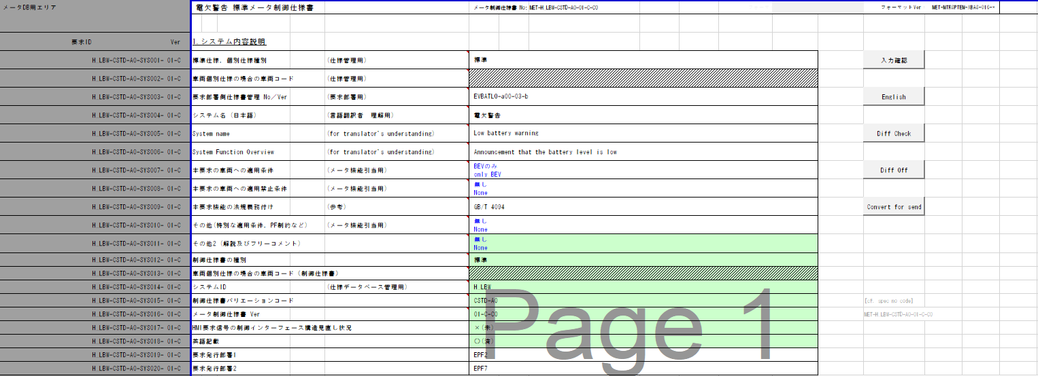
電欠警告判定
Table Type | Index
 | 入力 |  |  |  |  |  |  |  |  |  | REQ | 振る舞い
種類 | Vehicle Operation Mode |  |  |  |  |  |  |  | CAN | CAN | ALERT_CH_H_LBW | TT1 | PD | BC | RW
有効電源状態 | - | - | - | - | - | - | - | - | IG-ON | IG-ON | ALERT_VOM_IGN_ON
TT1：駆動用電池残量警告灯 H_LBW-CSTD-A0-TT01-SYM01-
端子名称/ メッセージラベル | VOM |  |  |  |  |  |  |  | EHV1S26 | EHV1S26
信号名(データラベル) | RWT_EN | [reserved] | VCS_ON | IGN_ON | IGN_OFF_WT | IGN_OFF | BAT_WT | BAT_AO | EHV1S26_STS | EVBATLO_SIG | 判定結果
実施条件となるCAN信号：EVBATLO は、M_REMWARに記載がないのでRW無しと判断
取り得る値 | 0b/ 1b | - | 0b/ 1b | 0b/ 1b | 0b/ 1b | 0b/ 1b | 0b/ 1b | 0b/ 1b | 通常(00b)/ 未受信(01b)/ 通信途絶(10b)/ 未受信通信途絶(11b) | 正常(000b)/ バルブチェック(001b)/ 電池残量低下の通知(010b)/ 電池残量低下の警告(011b)/ 電池残量なしの警告(100b)/ 未定義(上記以外) | PRMRYCHK(000b)/ LOWBATNOTE(001b)/ LOWBATWNG(010b)/ BATTEMPWNG(011b)/ UNKNOWN | 点灯/ - | H_LBW-CSTD-0-MEF01-REQ02～04/ -
IG ON +通常 + 正常 | * | * | * | * | * | * | * | * | 00b | 000b | UNKNOWN | - | -
IG ON +通常 + バルブチェック | * | * | * | * | * | * | * | * | 00b | 001b | PRMRYCHK | 点灯 | -
IG ON +通常 + バルブチェック | * | * | * | * | * | * | * | * | 00b | 001b | PRMRYCHK | 点灯 | -
IG ON +通常 + 電池残量低下の通知 | * | * | * | * | * | * | * | * | 00b | 010b | LOWBATNOTE | 点灯 | REQ02
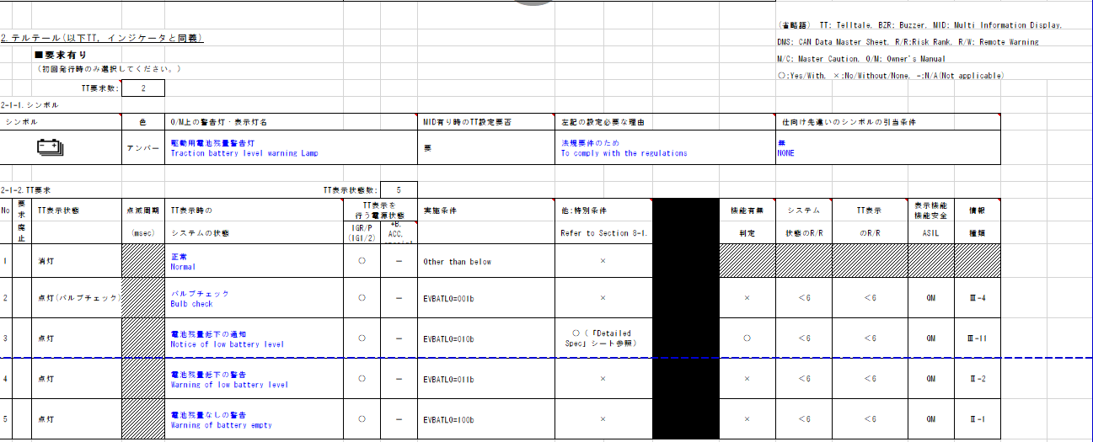
TT有りと判断
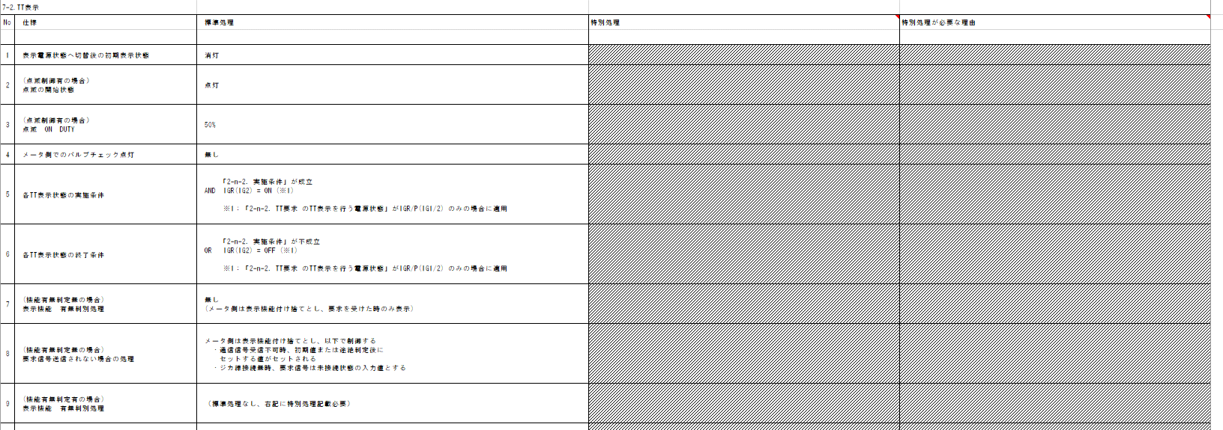
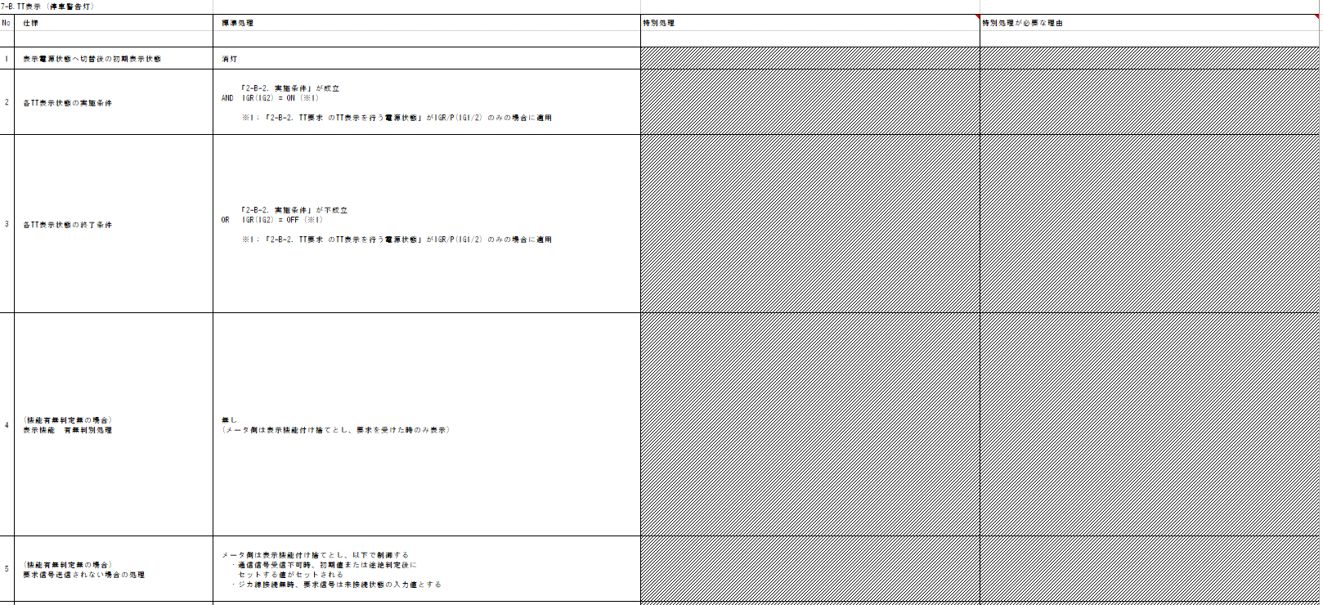
IG ON +通常 + 電池残量低下の警告 | * | * | * | * | * | * | * | * | 00b | 011b | LOWBATWNG | 点灯 | REQ03
IG ON +通常 + 電池残量無しの警告 | * | * | * | * | * | * | * | * | 00b | 100b | BATTEMPWNG | 点灯 | REQ04
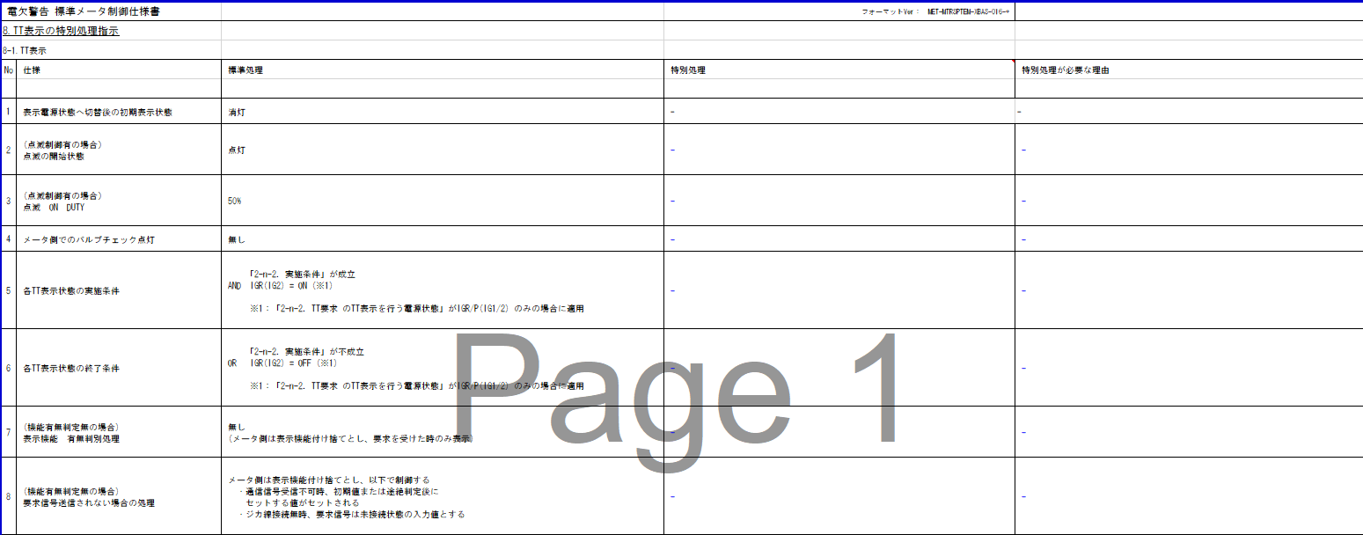
IG ON +通常 + 未定義 | * | * | * | * | * | * | * | * | 00b | 101b | UNKNOWN | - | -
IG ON +通常 + 未定義 | * | * | * | * | * | * | * | * | 00b | 110b | UNKNOWN | - | -
IG ON +通常 + 未定義 | * | * | * | * | * | * | * | * | 00b | 111b | UNKNOWN | - | -
IG ON +未受信 + * | * | * | * | * | * | * | * | * | 01b | ***b | UNKNOWN | - | -
IG ON +通信途絶 + * | * | * | * | * | * | * | * | * | 10b | ***b | LOWBATNOTE | 点灯 | REQ02
IG ON +未受信通信途絶 + * | * | * | * | * | * | * | * | * | 11b | ***b | LOWBATNOTE | 点灯 | REQ02
IG OFF + * + *+* | * | * | * | * | * | * | * | * | **b | ***b | UNKNOWN | - | -
・IG-OFFは通信状態(未受信)に含まれる
・Indexには使用しない
シンボル切り替えはAlert責務外
動作電源はIG

バッテリ低下時のみ通知 (EVBATLO=010b)
MIDの実装に合わせてEVBATLO=011および100も含まれます。

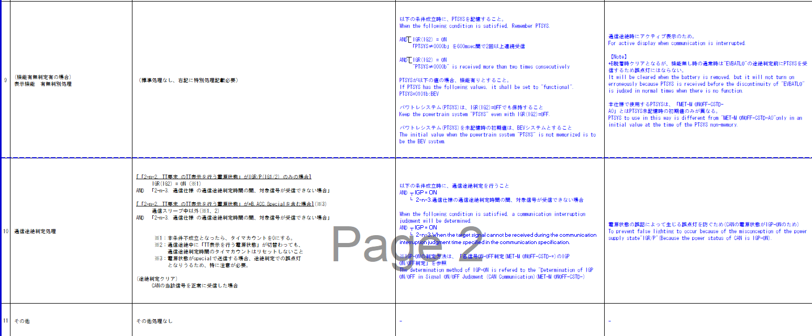

初期値は、消灯
IGーON中の途絶時は固定値(点灯：電池残量低下の通知)

不要であるため、このTTは使用されません。

MID表示の有無に関わらず、一律動作する

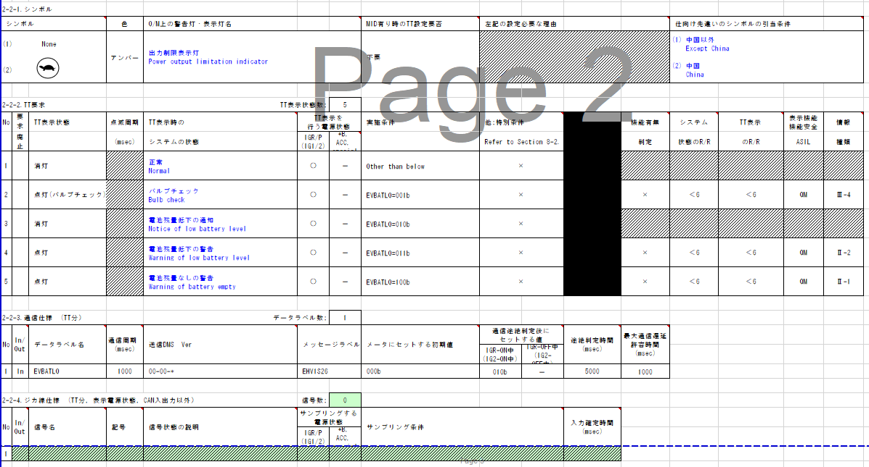
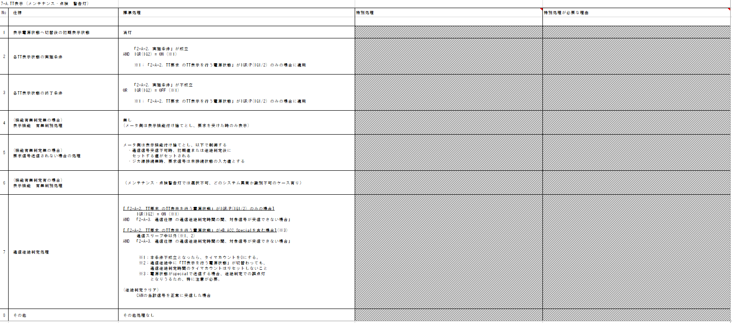

動作電源はIG
シンボル切り替えはAlert責務外

機能有無判定無し

初期値は、消灯
IGーON中の途絶時は固定値(点灯：電池残量低下の通知)

BZR無しと判断

EVBATLO=010,011および100も特別条件に含まれています。
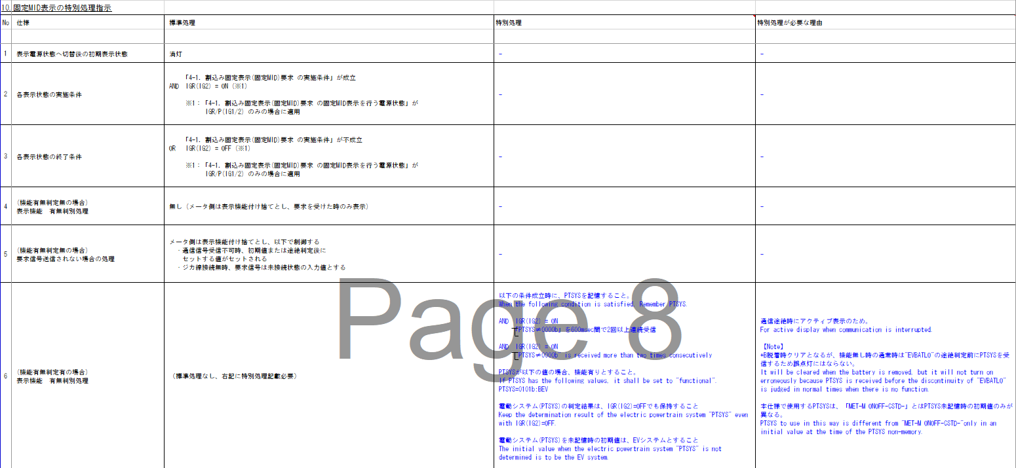
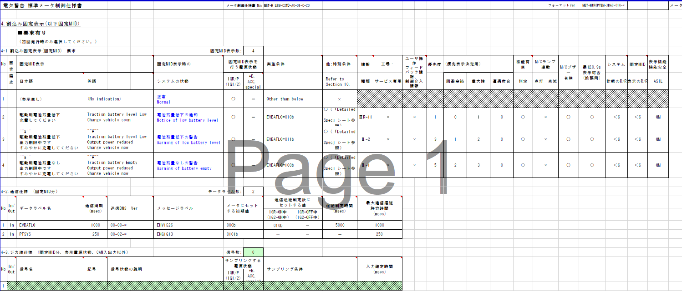
MID有りと判断

動作電源はIG

初期値は、表示無し
IGーON中の途絶時は固定値(電池残量低下の通知 表示)

VMID無しと判断

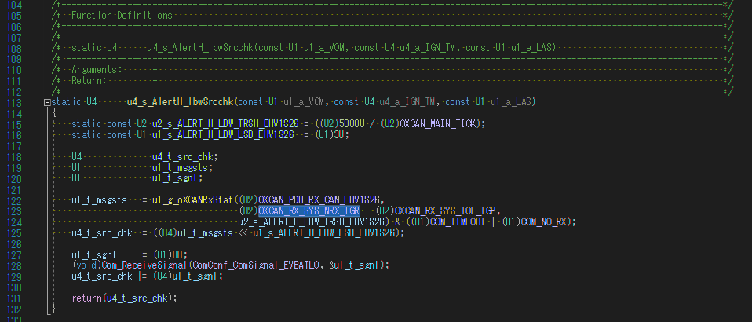

特殊な条件は通信途絶判定時間にのみ適用されるため、NORX条件でもIGRが使用されます。

